CollectiveAccess
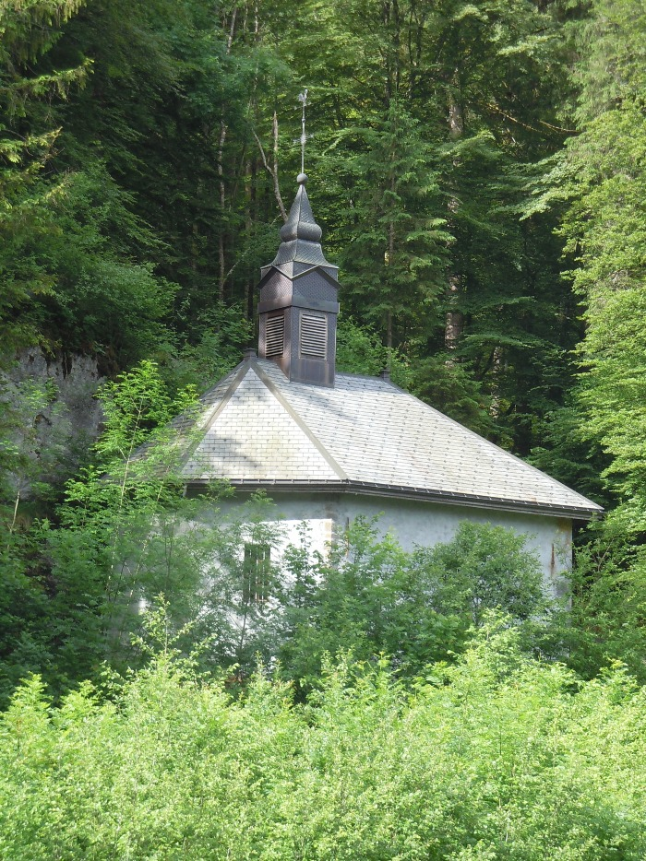
Image | Object | Description | Date
 | Chapelle Notre Dame des Grâces LE PERRET (1-028) | Chapelle Notre Dame des Grâces Hameau LE PERRET

